상품제안서
리복 3단수동 암막슬림+180g 코마사타올 세트 | 상품코드: F26963

 |  |  |  |  |  |  | 02-412-0044 | www.easy1.co.kr
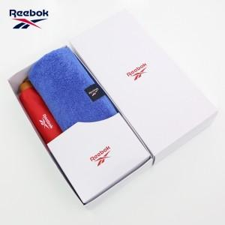

【상세/제작정보】 | <p>상하케이스 600원 별도</p>

【인쇄/포장옵션】 | 실크 / 포장지포장

【공급단가】 | 수량 | 50~ | 100~ | 500~ | 1,000~ | 2,000~
*VAT별도 | 단가 | 14,620원 | 14,390원 | 14,040원 | 13,680원 | 13,450원

【상품 URL】 | https://dev.easy1.co.kr:443/src/goods_detail.php?gdno=26963

